@前端样式需求
注：点击表头可以按照表头排序
模块分类
1、横向/竖向排列模块

2、参考UI

UI效果
1、按钮

2、数字

 | 增加-红色；减少-绿色；

3、记录底色
随光标显示底色，且对比明显

图表效果
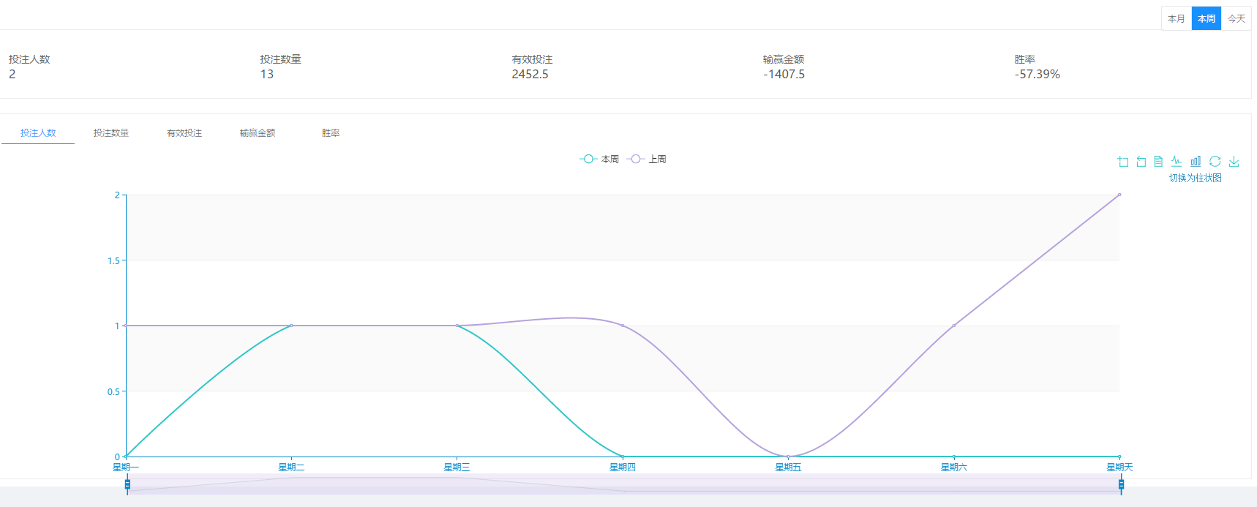

今日实时数据展现

如：
今日实时数据 | 提现总额：1213 | 充值总额：565126 | 在线人数：500 | 注册人数：3000 | 活跃人数：2500

@菜单分布
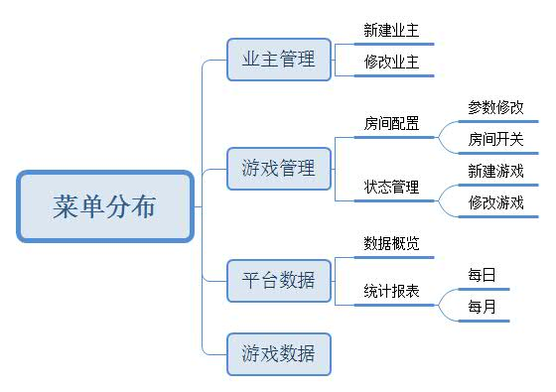

3.平台数据
提前说明：
初版只提供平台简单的数据，不包含数据对比。

数据概览
统计报表

汇总日期 | 2018/11/15—2018/11/20 |  |  |  | 业主 | kk11 |  | 查询

 |  | 2018/11/15—2018/11/20 汇总数据
大厅活跃人数 | 游戏活跃人数 | 用户投入总额 | 用户产出总额 | AI盈亏 | 游戏抽水额 | 游戏总盈亏 | 盈利率%
98546 | 56321 | 6598954 | 789541 | 5776754 | 32659 | 5809413 | 88.04%

 | 活跃人数趋势图(日) |  |  |  | 投入产出趋势图(日)
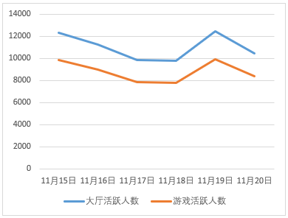
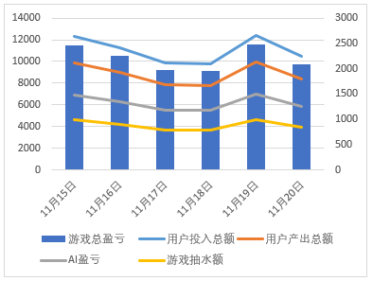

数据概览
统计报表

每日 | 每月

查询日期 | 2018/05/03—2018/05/07 |  |  |  | 业主 | kk11 |  | 查询 | 导出EXCEL | 导出TXT

游戏盈亏合计： | 53265 |  | 游戏抽水合计： | 3265 |  | AI盈亏合计： | 3265

日期 | 业主 | 大厅活跃人数 | 游戏活跃人数 | 用户投入总额 | 用户产出总额 | AI盈亏 | 游戏抽水额 | 游戏总盈亏 | 盈利率% | 2日留存 | 3日留存 | 7日留存 | 15日留存 | 30日留存
2018/05/03 | kk11 | 500 | 330 |  |  |  |  |  |  | 20% | 20% | 20% | 20% | 20%
2018/05/04 | kk11 | 500 | 250 |  |  |  |  |  |  | 18% | 18% | 18% | 18% | 18%
2018/05/05 | kk11 | 500 | 130 |  |  |  |  |  |  | 16% | 16% | 16% | 16% | 16%
2018/05/06 | kk11 | 500 | 140 |  |  |  |  |  |  | 14% | 14% | 14% | 14% | 14%
2018/05/07 | kk11 | 500 | 330 |  |  |  |  |  |  | 12% | 12% | 12% | 12% | 12%
 |  |  |  |  |  |  |  |  |  |  |  |  |  | 第① ② ③...⑦ ⑧ ⑨页

每日 | 每月

查询月份 | 2018/04-2018/08 |  |  | 业主 | kk11 |  | 查询 | 导出EXCEL | 导出TXT

游戏盈亏合计： | 2553265 |  | 游戏抽水合计： | 33265 |  | AI盈亏合计： | 3265

日期 | 业主 | 大厅活跃人数 | 游戏活跃人数 | 用户投入总额 | 用户产出总额 | AI盈亏 | 游戏抽水额 | 游戏总盈亏 | 盈利率%
2018/04 | kk11
2018/05 | kk11
2018/06 | kk11
2018/07 | kk11
2018/08 | kk11
 |  |  |  |  |  |  |  | 第① ② ③...⑦ ⑧ ⑨页

后注：
无

